关系图
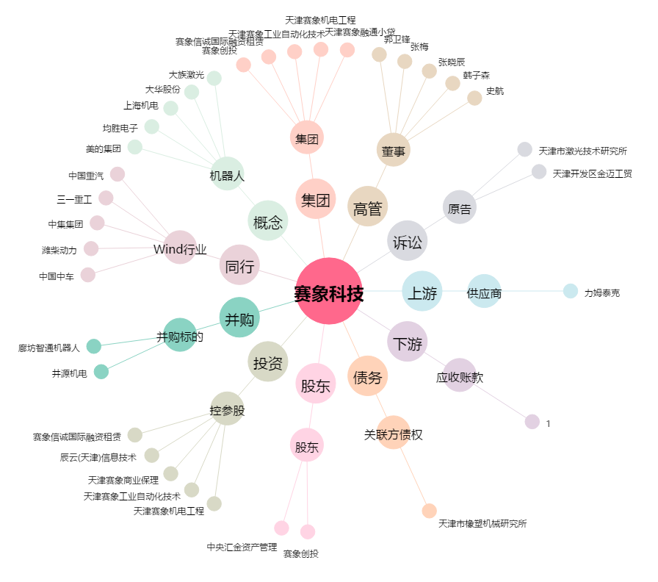
赛象科技[002337.SZ] - 关系概览图

